Титул
 | Мунициальное бюджетное общеобразовательное учреждение "Средняя общеобразовательная школа №6"



"KANNST DU?"

 |  |  | подготовила: учитель немецкого языка Соловьянова Татьяна Анатольевна

 |  | Новомосковск 2014

Регистрация
немецкий язык

 |  |  | ЗАДАНИЕ ПО ГРАММАТИКЕ

 |  | "KANNST DU?"

НАЧАЛО

 |  | регистрация
 | Фамилия
 | Имя
 | Класс

Тест
 |  | ВЫБЕРИ ВЕРНЫЙ ВАРИАНТ ОТВЕТА


1 | Wir heute ins Kino. |  |  | 4 | Du Gitarre gut.
 | A | gehe |  |  | A | spielt
 | B | geht |  |  | B | spiele
 | C | gehen |  |  | C | spielst

2 | Der Schüler ein Diktat. |  |  | 5 | Ich male gern.
 | A | schreibt |  |  | A | male
 | B | schreibst |  |  | B | malt
 | C | schreiben |  |  | C | malst

3 | Ihr alles richtig. |  |  | 6 | Sie im Chor .
 | A | machen |  |  | A | singen
 | B | macht |  |  | B | singt
 | C | machst | ГОТОВО! |  | C | singe

Оценка
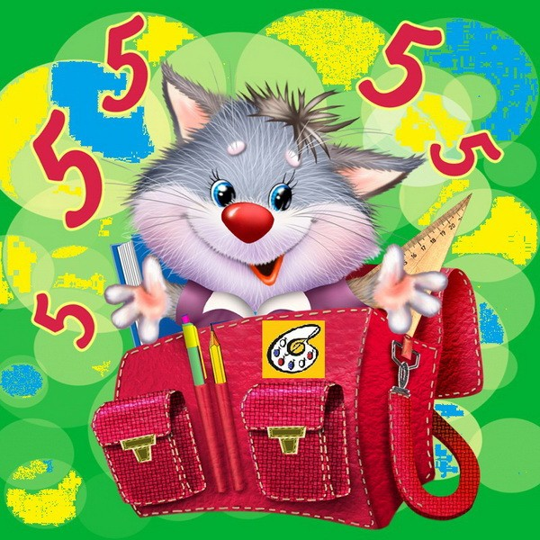
 | вопрос | баллы | ОЦЕНКА! | 2
 | 1 | 0
 | 2 | 0
 | 3 | 0
 | 4 | 0
 | 5 | 0
 | 6 | 0
всего правильных ответов из 6 |  | 0

